Sheet1
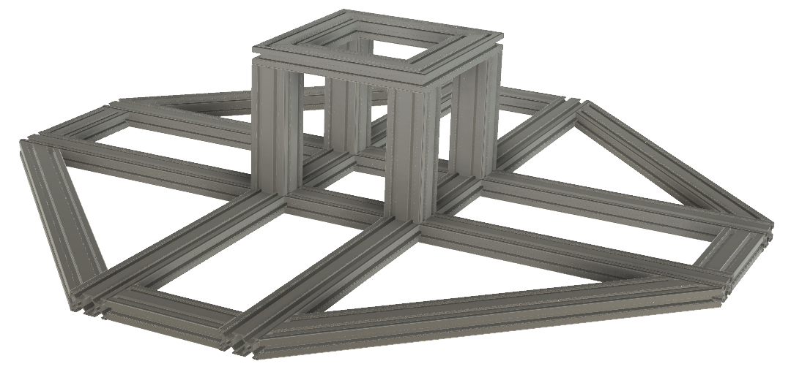
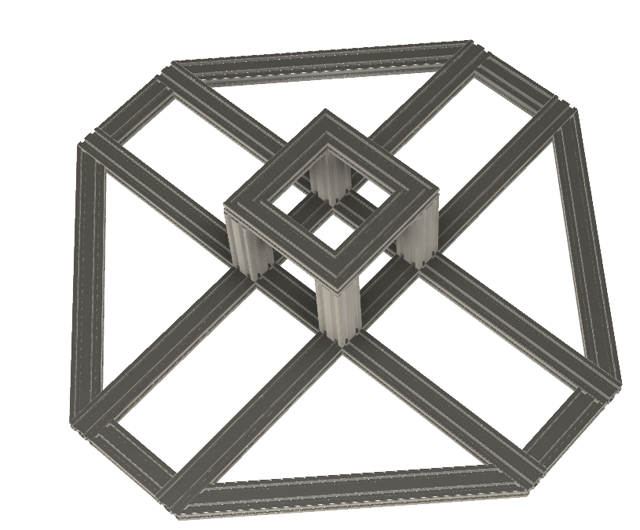
Tên | Kích thước | Kích thước ghi chú | Số lượng | Kích thước sum | Kích thước sum sum
Nhôm 3060 | 1200 | 1200 | 2 | 2400
 | 455 | 455 | 4 | 1820
 | 170 | 170 | 6 | 1020
 | 290 | 290 vét 45 độ | 4 | 1160
 | 643.46 | 643,46 vét 45 độ | 4 | 2573.84 | 8973.84
Nhôm 6060 | 200 | 200 | 4 | 800 | 800
Ke 6060 |  |  | 24
Ke 45 độ 3030 |  |  | 8

